Worksheet
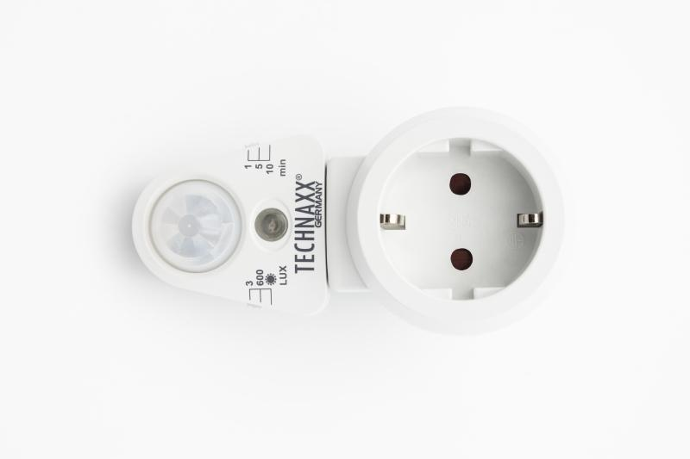
Technaxx Steckdosenadapter mit PIR-Bewegungs- und Licht-Sensor TX-224

Artikelnummer | 5036 |  | VE | Keine Angabe
EAN | 4260358125671 |  | Stück pro Palette | Keine Angabe
Zollnummer | 85365080 |  | Lagen Pro Palette | Keine Angabe

Abmessungen - Artikel
Länge(cm) | Breite(cm) | Höhe(cm) | Gewicht(g)
5.8 | 8.5 | 11 | 109

Abmessungen - Artikelverpackung
Länge(cm) | Breite(cm) | Höhe(cm) | Leergewicht(g) | Gewicht(g) Artikel+Verpackung
9 | 6.4 | 16 | 34 | 147

Abmessungen - VE Karton (Masterkarton)
Länge(cm) | Breite(cm) | Höhe(cm) | Gewicht(g)
0 | 0 | 0 | 0

Verpackung - Bestandteile
Rest Zubehör (g) | Papier/Pappe (g) | Styropor (g) | Kunstst. Hohlkörper(g) | Kunstst. Folien(g) | Materialverbunde (g)
0 | 5 | 0 | 0 | 0 | 0

Weiterführende Informationen
Technaxx Reseller Portal

